Ficha Técnica
 |  |  |  | 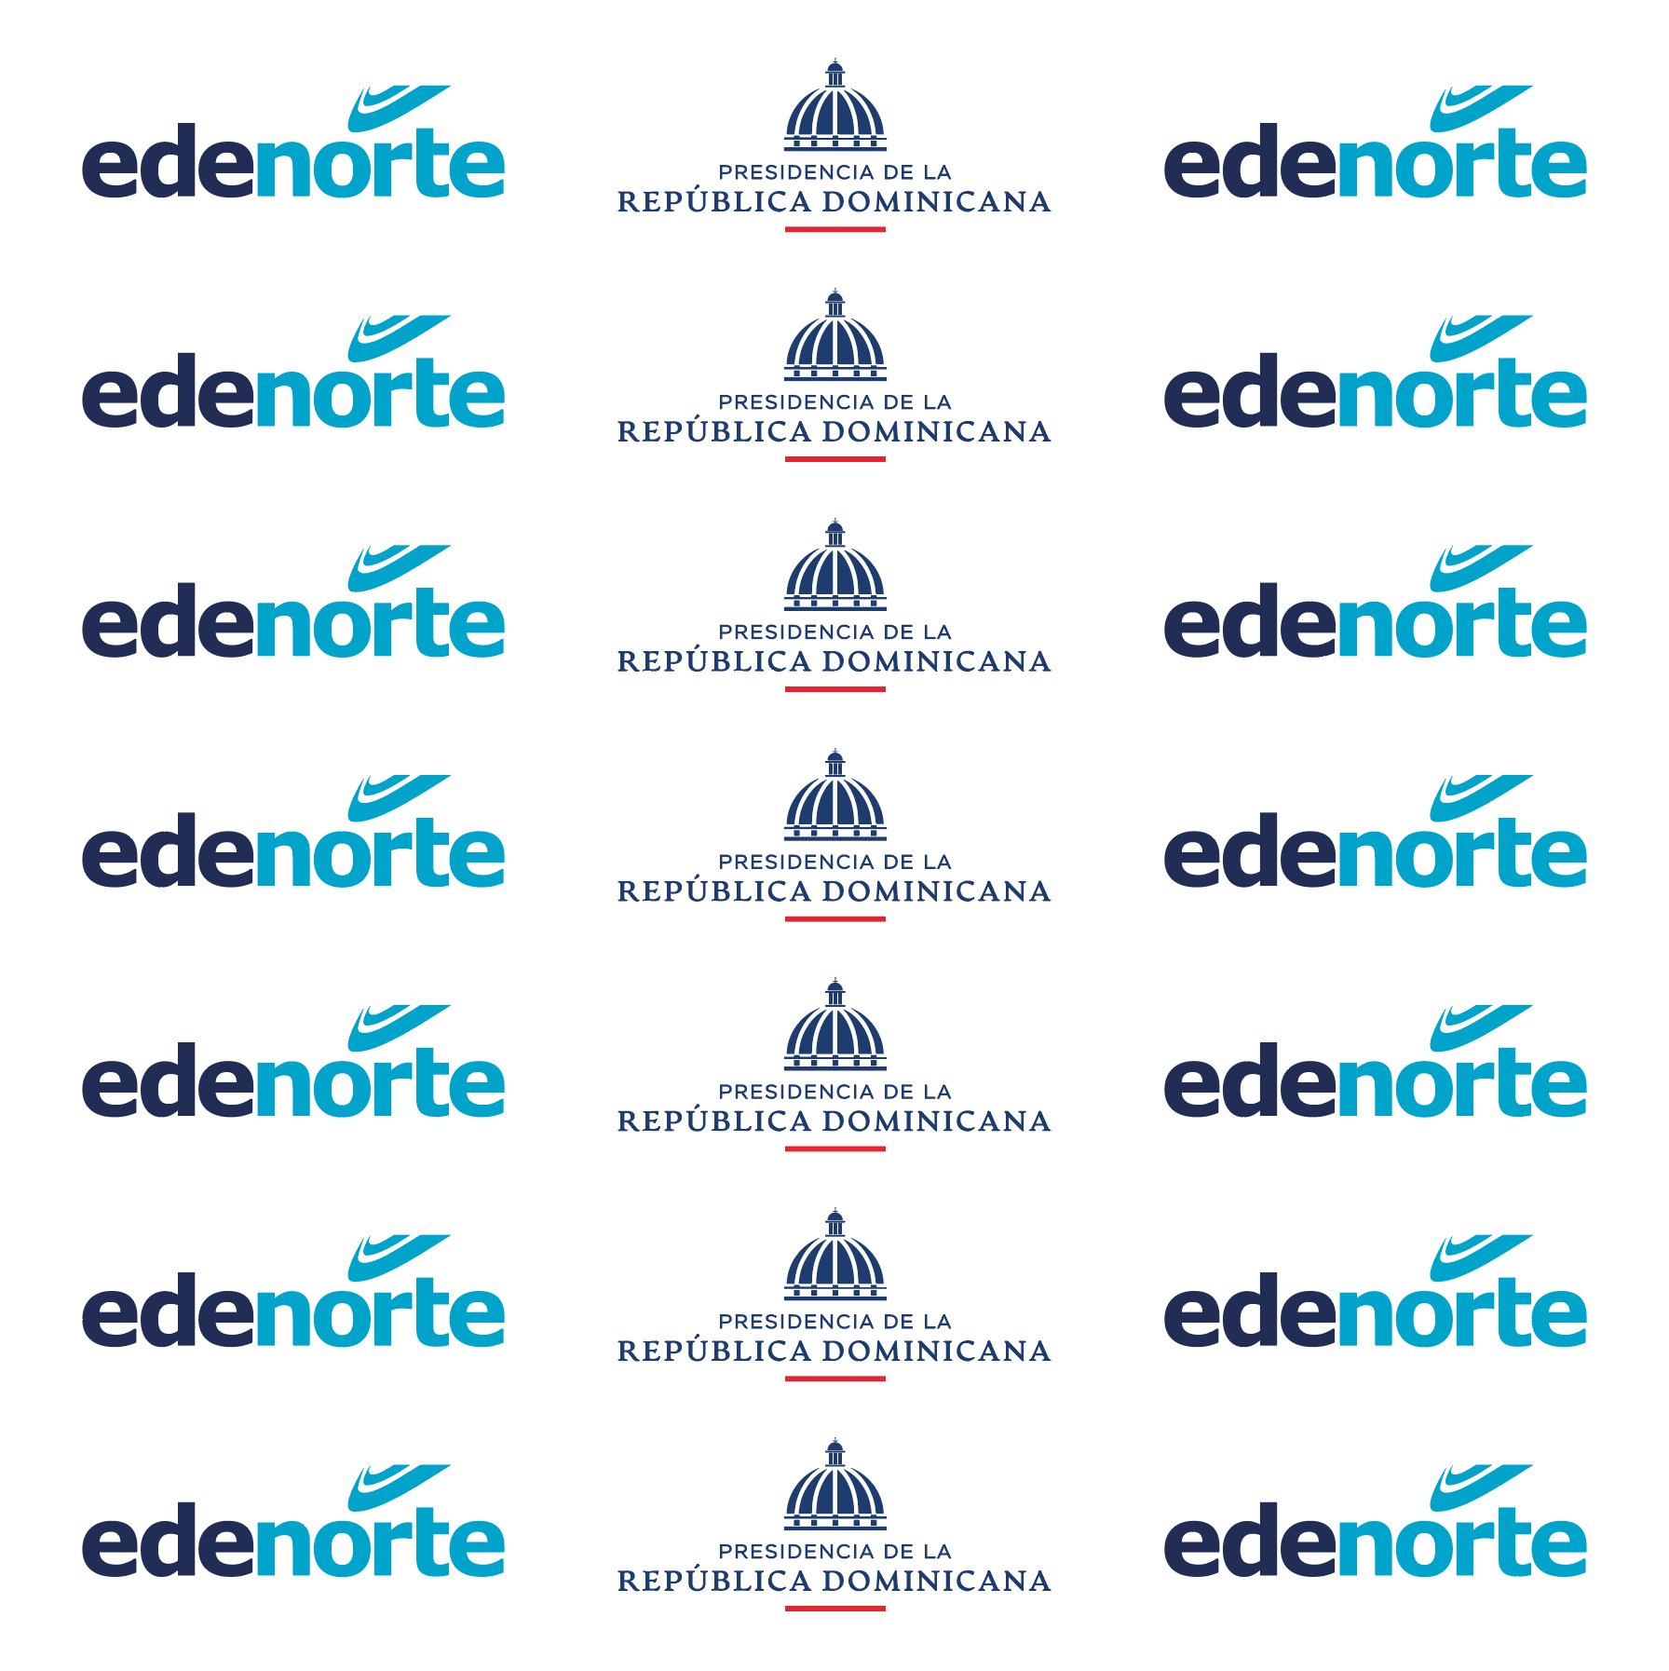 

PLANILLA DE DATOS GARANTIZADOS

BAJANTE 10X10 PIES |  |  |  | CÓDIGO | 2009903
 |  |  |  | FECHA REVISIÓN | 2019-10-17
 |  |  |  | ÁREA ESPECIALISTA: GERENCIA DE MERCADEO

DESCRIPCIÓN SAP: BAJANTE 10X10 PIES
ITEM | DATOS | UNIDAD | PEDIDO |  | COMENTARIO
1 | Empresa proveedora | … | (*)
2 | Fabricante | … | (*)
3 | Marca | … | (**)
4 | Modelo | … | (*)
5 | País de origen | … | (*)
6 | Norma de fabricación y ensayos | …
7 | Embalaje | … | CAJA CILINDRICAS QUE NO EXCEDAN PESO DE 60 LIBRAS
8 | Garantía
9 | Dimensiones
9.1 | Ancho | Pies | 10'
9.2 | Largo | Pies | 10'
10 | Material | … | Banner Matte 1000x1000
11 | Impresión
11.1 | Tipo de Impresión | … | Inkjet
11.2 | Colores de Impresión General | … | CMYK (Full Color)
11.3 | Lados de Impresión | … | Tiro (Un solo Lado)
11.4 | Colores del Logo Edenorte | Pantone | Azul Oscuro: 2758C Azul Claro: 312C
12 | Terminación
12.1 | Ojaletes | … | En toda la orilla a un pie de distancia
12.2 | Borde | … | Doblado y pegado con soga blanca en todo el borde
13 | Distribución de Arte | … | Dos colores
14 | Diseño de Banner | … | Según Arte Anexo (Ver Pestaña)
15 | Muestra del Artículo | … | Si, se requiere.
(*) A indicar por el oferente
(**) Timbrado en el material en alto o bajo relieve
 | 
 |  |  |  | Fecha de la oferta

 | Javier E. Liz H. |  |  | Nombre y firma del oferente
 | Diseñador Gráfico
COMENTARIOS:
1- Este material cumplirá con todas las indicaciones detalladas en la especificación técnica correspondiente. 2- En caso de haber una solicitud adicional por parte de La Distribuidora o que el Fabricante entienda deba entregar información adicional, para la correcta evaluación de la propuesta, se deberá hacer por escrito y anexado a esta planilla de Datos Garantizados.

